Ticket promedio
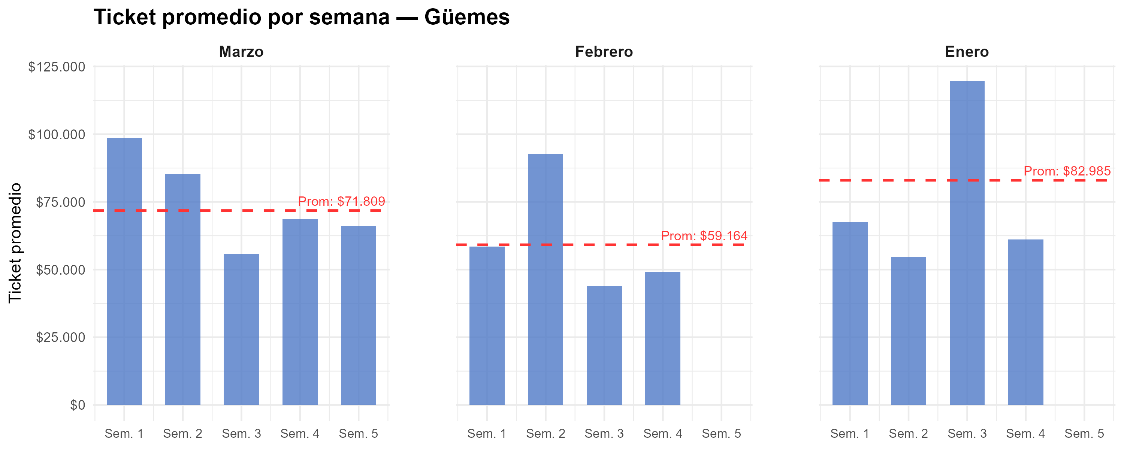
Semana | Marzo | Febrero | Enero
1 | $ 98,686 | $ 58,551 | $ 67,654
2 | $ 85,318 | $ 92,762 | $ 54,614
3 | $ 55,715 | $ 43,820 | $ 119,514
4 | $ 68,543 | $ 49,140 | $ 61,155
5 | $ 66,157
Promedio mensual | $ 71,809 | $ 59,164 | $ 82,985

Gráfico tickets x hora agrup
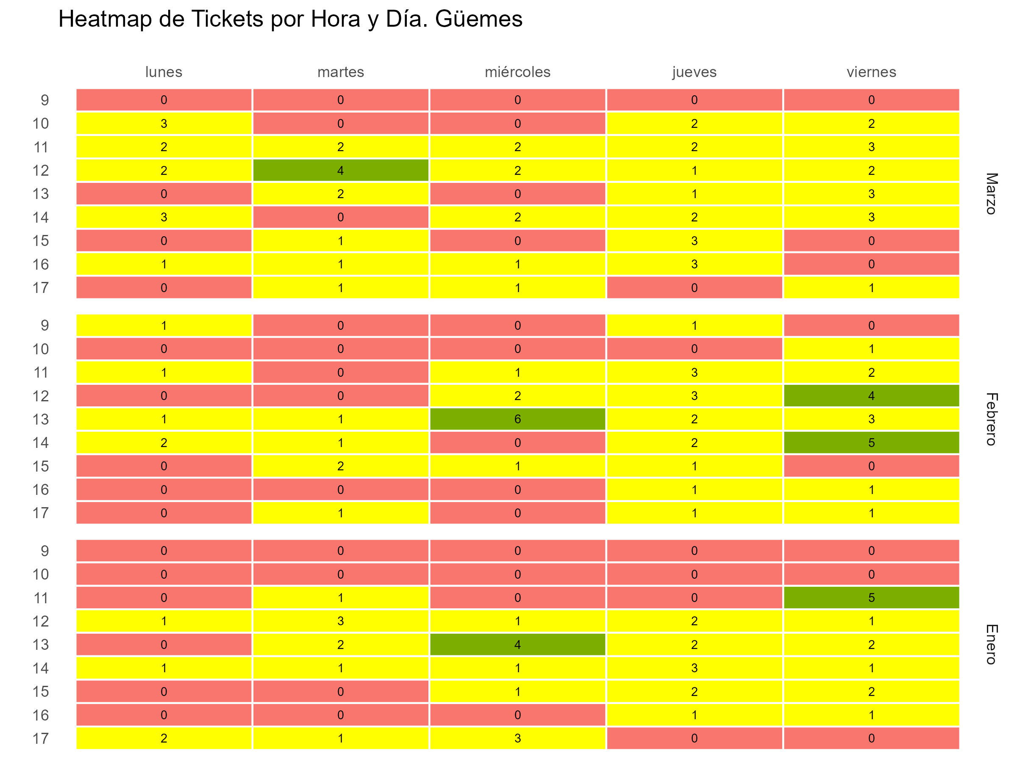

Gráfico tickets x hora y fecha
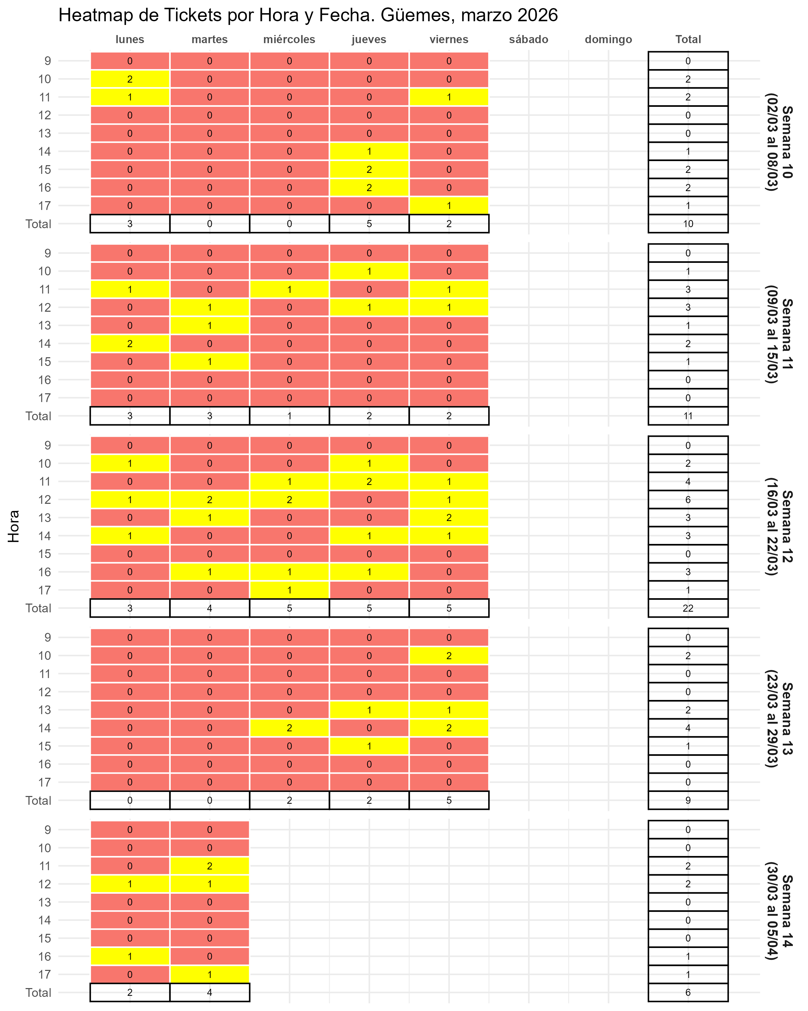

Gráfico fact por hora
